手順書
操作手順書 |  |  |  |  | 作成日時：2019/10/08-18:37:59

 | １．操作環境

 |  |  | シナリオファイル名 | C:\Users\Administrator\Desktop\動作確認手順\在庫移動登録.winsnr

 | ２．操作手順

 |  | ２．１．シナリオ：在庫移動登録
 |  |  | ２．１．１．[在庫移動登録 ]ウィンドウ |  |  | 確認日 | 結果
 |  |  | 画面 | 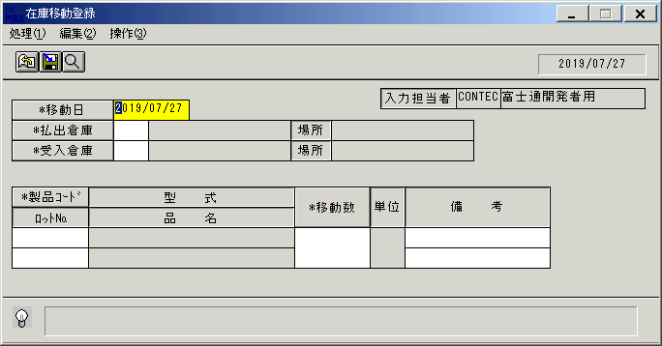
 |  |  | 操作内容 | 「在庫移動登録 」ウィンドウを初期表示します。

 |  |  | ２．１．２．[在庫移動登録 ]ウィンドウ |  |  | 確認日 | 結果
 |  |  | 画面
 |  |  | 操作内容 | 「移動日」をクリックします。

 |  |  | ２．１．3．[在庫移動登録 ]ウィンドウ - [ｶﾚﾝﾀﾞｰ ]ウィンドウ |  |  | 確認日 | 結果
 |  |  | 画面 | 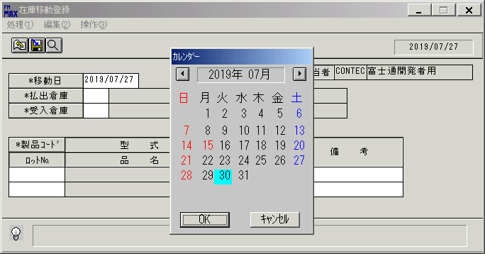
 |  |  | 操作内容 | 日付けを選択し、「OK」をクリックします。

 |  |  | ２．１．4．[在庫移動登録 ]ウィンドウ |  |  | 確認日 | 結果
 |  |  | 画面 | 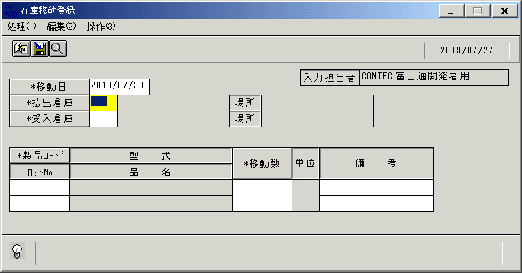
 |  |  | 操作内容 | 「払出倉庫」をクリックします。

 |  |  | ２．１．5．[在庫移動登録 ]ウィンドウ - [倉庫一覧 ]ウィンドウ |  |  | 確認日 | 結果
 |  |  | 画面 | 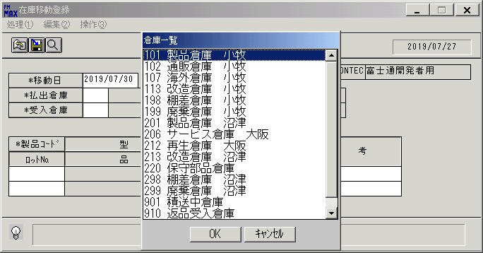
 |  |  | 操作内容 | 倉庫を選択し、「OK」をクリックします。

 |  |  | ２．１．6．[在庫移動登録 ]ウィンドウ |  |  | 確認日 | 結果
 |  |  | 画面 | 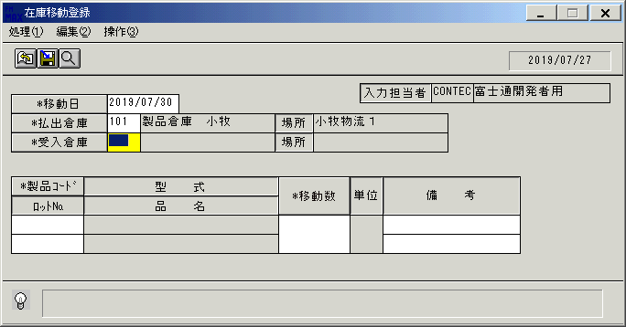
 |  |  | 操作内容 | 「受入倉庫」をクリックします。

 |  |  | ２．１．7．[在庫移動登録 ]ウィンドウ - [倉庫一覧 ]ウィンドウ |  |  | 確認日 | 結果
 |  |  | 画面 | 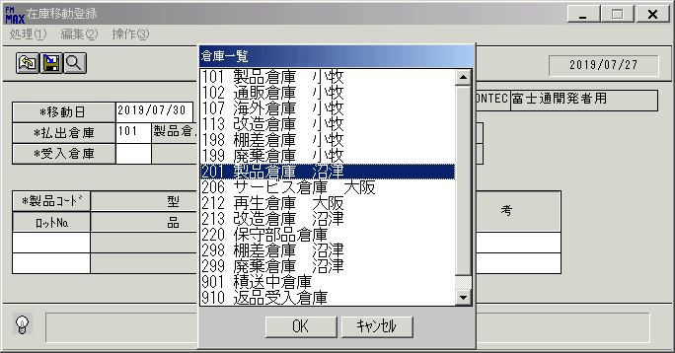
 |  |  | 操作内容 | 倉庫を選択し、「OK」をクリックします。

 |  |  | ２．１．8．[在庫移動登録 ]ウィンドウ |  |  | 確認日 | 結果
 |  |  | 画面 | 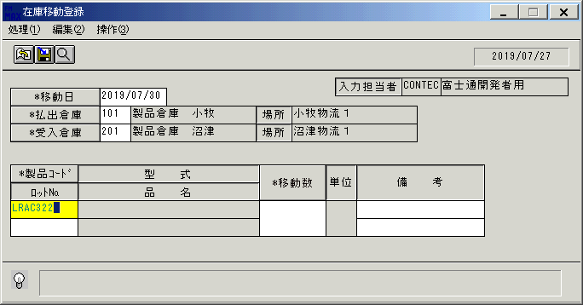
 |  |  | 操作内容 | 「製品コード」を入力し、Enterキーを押します。

 |  |  | ２．１．9．[在庫移動登録 ]ウィンドウ |  |  | 確認日 | 結果
 |  |  | 画面 | 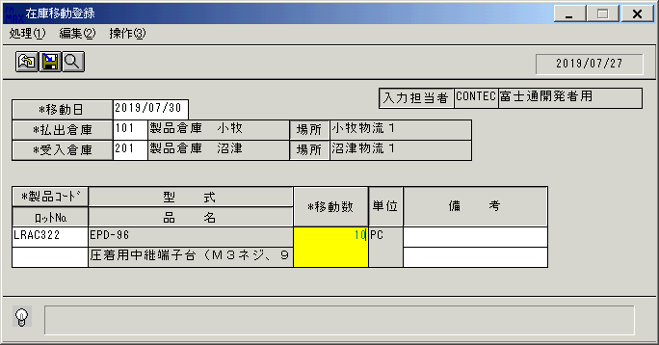
 |  |  | 操作内容 | 「移動数」を入力し、Enterキーを押します。

 |  |  | ２．１．１0．[在庫移動登録 ]ウィンドウ |  |  | 確認日 | 結果
 |  |  | 画面 | 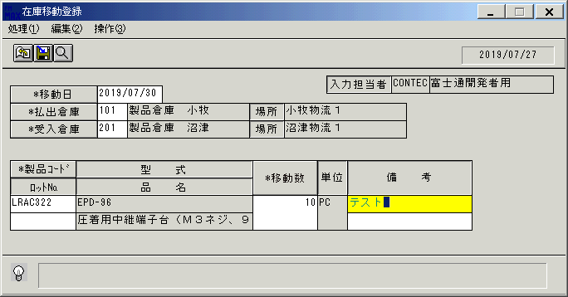
 |  |  | 操作内容 | 「備考」を入力し、Enterキーを押します。

 |  |  | ２．１．１1．[在庫移動登録 ]ウィンドウ |  |  | 確認日 | 結果
 |  |  | 画面 | 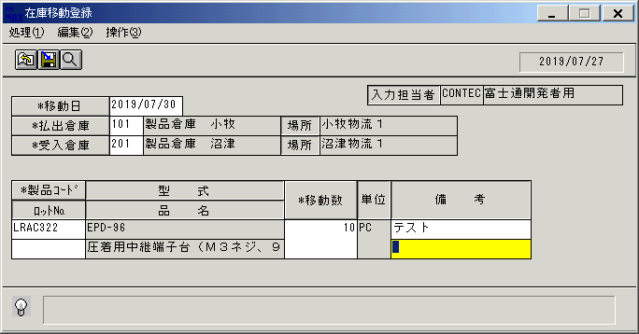
 |  |  | 操作内容 | Enterキーを押します。

 |  |  | ２．１．１2．[在庫移動登録 ]ウィンドウ - [在庫移動登録 ]ウィンドウ |  |  | 確認日 | 結果
 |  |  | 画面 | 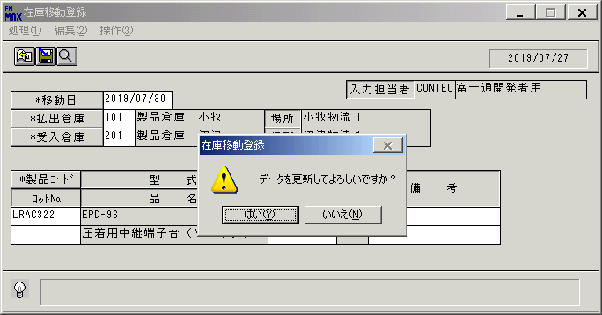
 |  |  | 操作内容 | 「はい」をクリックします。

画面(在庫移動登録)
画面項目説明 |  |  |  | ユーザ名：㈱コンテック殿 |  |  |  |  |  |  | ｼｽﾃﾑ名：新総合情報システム |  |  |  |  | ﾌﾟﾛｾｽID/名：販売システム |  |  | 作成日:２００８年１２月２２日
 |  |  |  |  |  |  |  |  |  |  | ｼﾞｮﾌﾞID/名：IDO/移動処理 |  |  |  |  | ﾌﾟﾛｸﾞﾗﾑID/名：IDOET51/在庫移動登録 |  |  | 作成者：Ace) 長澤

 | 【画面項目説明】 |  | 画面名：在庫移動登録 |  |  |  |  |  |  |  |  |  | FormID：ＩＤＯＥＴ５１ |  | ﾓｰﾄﾞ |  | 初期状態
 |  |  |  |  |  |  |  |  |  |  |  |  |  |  | 権限
 | № | 入出力項目名 |  |  | 入力 |  | 表示 | 属性 | 表示桁 | 入力桁 | レ | データソース |  | 項目名(初期値） |  |  |  | 項目説明
 |  |  |  |  | 必須 | 任意

 | 1 | 移動日 |  |  | ○ |  |  | 9 | 8 | 8 |  | 運用日マスタ |  | 運用日 |  |  |  | 書式：yyyy/mm/dd
 | 2 | 払出倉庫（コード） |  |  | ○ |  |  | 9 | 3 | 3 |  |  |  | 空白
 | 3 | 払出倉庫（名称） |  |  |  |  | ○ | NX | 20 |  |  |  |  | 空白
 | 4 | 場所（払出倉庫） |  |  |  |  | ○ | NX | 20 |  |  |  |  | 空白
 | 5 | 受入倉庫（コード） |  |  | ○ |  |  | 9 | 3 | 3 |  |  |  | 空白
 | 6 | 受入倉庫（名称） |  |  |  |  | ○ | NX | 20 |  |  |  |  | 空白
 | 7 | 場所（受入倉庫） |  |  |  |  | ○ | NX | 20 |  |  |  |  | 空白
 | 8 | 入力担当者（コード） |  |  |  |  | ○ | X | 6 |  |  |  |  | ログインユーザーID
 | 9 | 入力担当者（名称） |  |  |  |  | ○ | NX | 20 |  |  | 担当者マスタ |  | 担当者名 |  |  |  | 担当者ﾏｽﾀ.担当者ｺｰﾄﾞ = ﾛｸﾞｲﾝﾕｰｻﾞID
 | 10 | 製品ｺｰﾄﾞ |  |  | ○ |  |  | X | 10 | 10 |  |  |  | 空白
 | 11 | ロット№ |  |  |  | ○ |  | X | 20 | 20 |  |  |  | 空白
 | 12 | 型式 |  |  |  |  | ○ | X | 30 |  |  |  |  | 空白
 | 13 | 品名 |  |  |  |  | ○ | NX | 30 |  |  |  |  | 空白
 | 14 | 移動数 |  |  | ○ |  |  | 9 | 6 | 6 |  |  |  | 空白
 | 15 | 単位 |  |  |  |  | ○ | NX | 4 |  |  |  |  | 空白
 | 16 | 備考１ |  |  |  | ○ |  | NX | 20 | 20 |  |  |  | 空白
 | 17 | 備考２ |  |  |  | ○ |  | NX | 20 | 20 |  |  |  | 空白

起動元EXE
システム情報
制御ファイル
データファイル
起動先EXE

画面(在庫移動登録) (2)
画面項目説明 |  |  |  | ユーザ名：㈱コンテック殿 |  |  |  |  |  |  | ｼｽﾃﾑ名：新総合情報システム |  |  |  |  | ﾌﾟﾛｾｽID/名：販売システム |  |  | 作成日:２００８年１２月２２日
 |  |  |  |  |  |  |  |  |  |  | ｼﾞｮﾌﾞID/名：IDO/移動処理 |  |  |  |  | ﾌﾟﾛｸﾞﾗﾑID/名：IDOET51/在庫移動登録 |  |  | 作成者：Ace) 長澤

 | 【画面項目説明】 |  | 画面名：在庫移動登録 |  |  |  |  |  |  |  |  |  | FormID：ＩＤＯＥＴ５１ |  | ﾓｰﾄﾞ |  | 項目入力時
 |  |  |  |  |  |  |  |  |  |  |  |  |  |  | 権限
 | № | 入出力項目名 |  |  | 入力 |  | 表示 | 属性 | 表示桁 | 入力桁 | レ | データソース |  | 項目名(初期値） |  |  |  | 項目説明
 |  |  |  |  | 必須 | 任意

 | 1 | 移動日 |  |  | ○ |  |  | 9 | 8 | 8
 | 2 | 払出倉庫（コード） |  |  | ○ |  |  | 9 | 3 | 3
 | 3 | 払出倉庫（名称） |  |  |  |  | ○ | NX | 20 |  |  | 倉庫マスタ |  | 倉庫名 |  |  |  | 倉庫マスタ．倉庫コード＝画面．払出倉庫（コード）
 | 4 | 場所（払出倉庫） |  |  |  |  | ○ | NX | 20 |  |  | 名称マスタ |  | 名称１ |  |  |  | 名称ﾏｽﾀ．ｷｰｺｰﾄﾞ="015" and 名称ﾏｽﾀ．ｺｰﾄﾞ1＝倉庫ﾏｽﾀ．場所ｺｰﾄﾞ
 | 5 | 受入倉庫（コード） |  |  | ○ |  |  | 9 | 3 | 3
 | 6 | 受入倉庫（名称） |  |  |  |  | ○ | NX | 20 |  |  | 倉庫マスタ |  | 倉庫名 |  |  |  | 倉庫マスタ．倉庫コード＝画面．受入倉庫（コード）
 | 7 | 場所（受入倉庫） |  |  |  |  | ○ | NX | 20 |  |  | 名称マスタ |  | 名称１ |  |  |  | 名称ﾏｽﾀ．ｷｰｺｰﾄﾞ="015" and 名称ﾏｽﾀ．ｺｰﾄﾞ1＝倉庫ﾏｽﾀ．場所ｺｰﾄﾞ
 | 8 | 入力担当者（コード） |  |  |  |  | ○ | X | 6
 | 9 | 入力担当者（名称） |  |  |  |  | ○ | NX | 20
 | 10 | 製品ｺｰﾄﾞ |  |  | ○ |  |  | X | 8 | 8
 | 11 | ロット№ |  |  |  | ○ |  | X | 20 | 20 |  |  |  |  |  |  |  | ※１
 | 12 | 型式 |  |  |  |  | ○ | X | 30 |  |  | 製品マスタ |  | 型式 |  |  |  | 製品マスタ．製品コード＝画面．製品コード
 | 13 | 品名 |  |  |  |  | ○ | NX | 30 |  |  | 製品マスタ |  | 商品名１ |  |  |  | 製品マスタ．製品コード＝画面．製品コード
 | 14 | 移動数 |  |  | ○ |  |  | 9 | 6 | 6
 | 15 | 単位 |  |  |  |  | ○ | NX | 4 |  |  | 製品マスタ |  | 単位名 |  |  |  | 製品マスタ．製品コード＝画面．製品コード
 | 16 | 備考１ |  |  |  | ○ |  | NX | 20 | 20
 | 17 | 備考２ |  |  |  | ○ |  | NX | 20 | 20

 |  |  |  |  |  |  |  |  |  |  |  |  |  |  |  |  |  | ※１）ロット№ の入力は、初期不良発生時の在庫品の移動を意味し、
 |  |  |  |  |  |  |  |  |  |  |  |  |  |  |  |  |  | 在庫品を受入倉庫へ移動するよう指示が出される

起動元EXE
システム情報
制御ファイル
データファイル
起動先EXE

